NDF-01
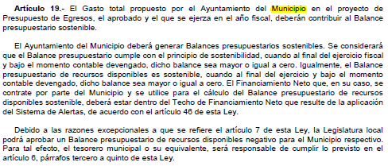
Municipio de Uriangato Gto. |  | Ejercicio: | 2024
Notas de Disciplina Financiera |  | Periodicidad: | Trimestral
 |  | Corte: | 4

NDF-01 | 1. Balance Presupuestario de Recursos Disponibles Negativo
 | Se informará:
 | a) Acciones para recuperar el Balance Presupuestario de Recursos Disponibles Sostenible.
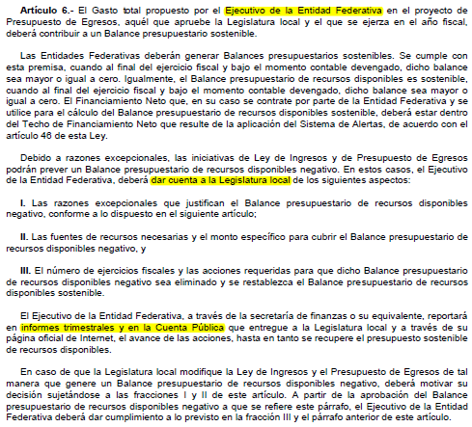
 | Fundamento Artículo 6 y 19 LDF

NDF-06
MUNICIPIO DE URIANGATO, GTO. |  |  | Ejercicio: | 2024
Notas de Disciplina Financiera |  |  | Periodicidad: | Trimestral
 |  |  | Corte: | 4

NDF-06 | 6. Evaluación de Cumplimiento
 | Se revelará:
 | a) La información relativa al cumplimiento de los convenios de Deuda Garantizada.

 | Fundamento Artículo 40 LDF
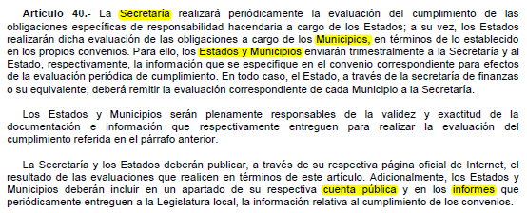

 | PRESIDENTE MUNICIPAL | TESORERO MUNICIPAL | COMISIÓN DE HACIENDA, PARTRIMONIO Y CUENTA PÚBLICA

 | C. JUAN CARLOS MARTINEZ CALDERÓN | CP. MIGUEL ÁNGEL LÓPEZ ROMERO | DRA. MARTHA LOURDES ORTEGA ROQUE

